Sheet1
 | Code | Kết quả | Nhận định
1. Test import đủ dữ liệu từ dataset: | SELECT COUNT(*) AS total_rows FROM houses_train; |  | Đủ dữ liệu
2. Tìm missing values: | SELECT COUNT(*) AS missing_lotfrontage FROM houses_train WHERE LotFrontage IS NULL OR LotFrontage = 'NA'; |  | 259 dữ liệu bị Null hoặc NA
 | Alley
 | MasVnrType
 | GarageYrBlt
 | PoolQC
 | Fence
3. Tính giá nhà trung bình | SELECT AVG(SalePrice) AS avg_price FROM houses_train;
4. Top 10 giá nhà cao nhất | SELECT TOP 10 Id, Neighborhood, SalePrice FROM houses_train ORDER BY SalePrice DESC; | 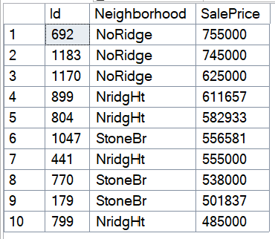
5. Giá trung bình của từng khu vực: | SELECT Neighborhood, AVG(SalePrice) AS AvgPrice, COUNT(*) AS TotalHouses FROM houses_train GROUP BY Neighborhood ORDER BY AvgPrice DESC; | 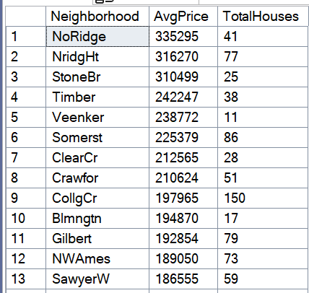 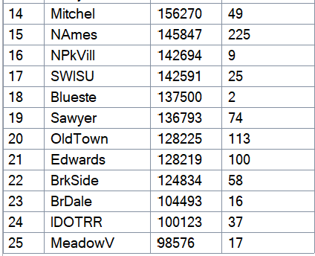
6. Tìm có outlier, nhà ở có diện tích top 10 lớn nhất nhưng giá lại thấp bất thường không? | SELECT TOP 10 Id, Neighborhood, OverallQual, OverallCond, YearBuilt, GrLivArea, SalePrice, CAST(SalePrice AS FLOAT) / NULLIF(GrLivArea, 0) AS PricePerSqFt, SaleCondition FROM houses_train ORDER BY GrLivArea DESC; |  | Căn ID1299 và ID524 được định giá thấp hơn so với các căn có diện tích bé hơn. Trong khi căn ID 770 có diện tích bé lại được định giá cao hơn.
7. Chất lượng ảnh hưởng đến giá cả như thế nào | SELECT OverallQual, AVG(SalePrice) AS AvgPrice, COUNT(*) AS TotalHouses FROM houses_train GROUP BY OverallQual ORDER BY OverallQual; | 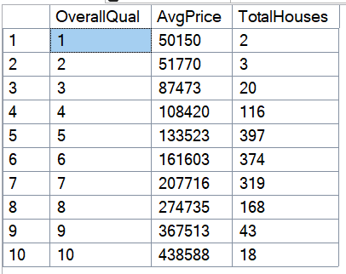
8. Có gara có làm tăng giá nhà không | SELECT GarageCars, AVG(SalePrice) AS AvgPrice, COUNT(*) AS TotalHouses FROM houses_train GROUP BY GarageCars ORDER BY GarageCars;
9. Thông tin về dữ liệu "mặt tiền" thường bị thiếu ở khu vực nào | SELECT Neighborhood, COUNT(*) AS MissingLotFrontage FROM houses_train WHERE LotFrontage IS NULL OR LotFrontage = 'NA' GROUP BY Neighborhood ORDER BY MissingLotFrontage DESC; | 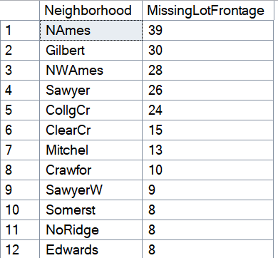 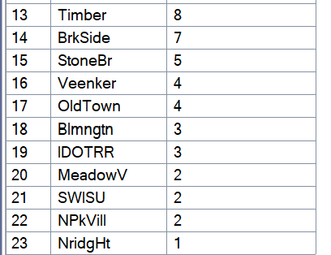
10. Khi thiếu "dữ liệu về mặt tiền" thì có ảnh hưởng nhiều đến giá nhà không | SELECT CASE WHEN LotFrontage IS NULL OR LotFrontage = 'NA' THEN 'Missing' ELSE 'Available' END AS FrontageStatus, AVG(SalePrice) AS AvgPrice, COUNT(*) AS TotalHouses FROM houses_train GROUP BY CASE WHEN LotFrontage IS NULL OR LotFrontage = 'NA' THEN 'Missing' ELSE 'Available' END; |  | Không quá ảnh hưởng

